landscape
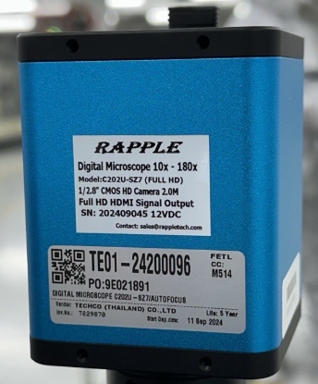
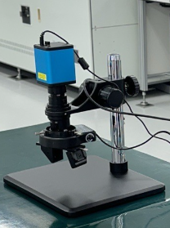
รูป Fixed asset ที่ถ่ายมี 2 รูป |  | Fixed asset Label system
รูปที่ 1 ถ่ายให้เห็น Tag label ที่ติดกับทรัพย์สิน | รูปที่ 2 ถ่ายให้เห็นตัวทรัพย์สินโดยรวม | ขั้นตอนการวางรูปของทรัพย์สิน และขั้นตอนการ Save เป็น JPG File
 |  | 1. | วางรูปในช่องตามตัวอย่างด้านหน้า 2 รูป

 |  | 2. |  | ใช้เครื่องมือ Snipping Tool ให้การตัดรูปภาพ
 |  |  |  | (ถ้าหาเครื่องมือนี้ไม่เจอให้กด Shift + Window + S พร้อมกัน)
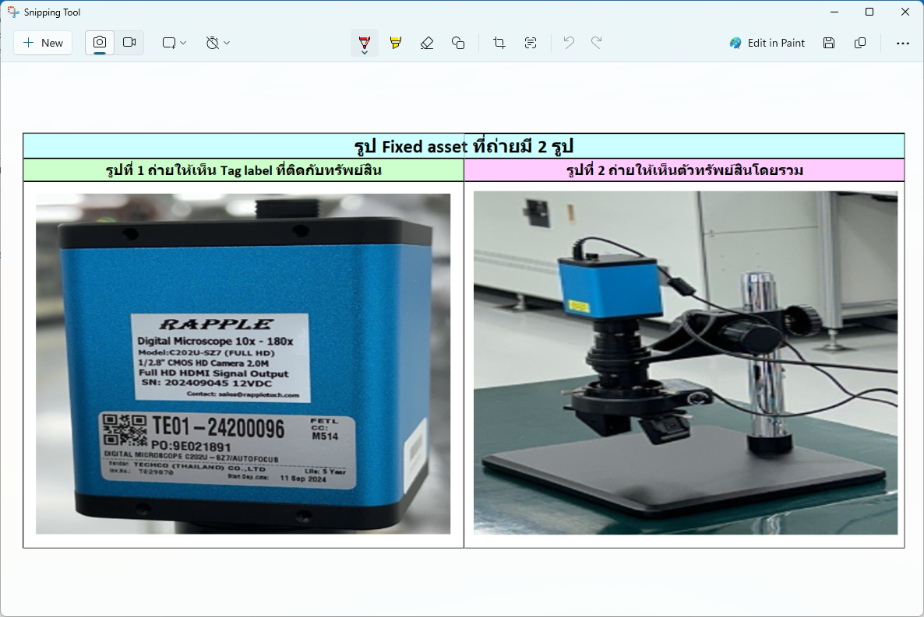

 |  | 3. | กด Save และตั้งชื่อเป็น FA no…. และเลือก Save as type : JPG ดังตัวอย่างด้านล่าง

